Home
Categoria Smartphone

https://www.magazineluiza.com.br/smartphone/celulares-e-smartphones/s/te/tcsp?sort=type%3AsoldQuantity%2Corientation%3Adesc

30 Mais vendidos

Fotos magazineluiza
Fotos do portfólio de produtos

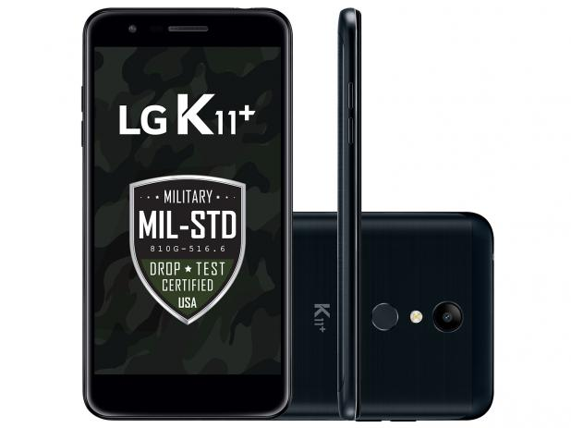
01
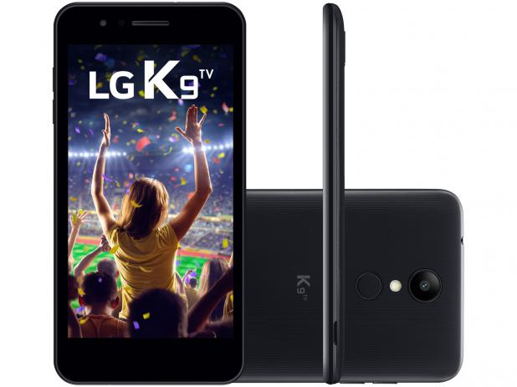
02
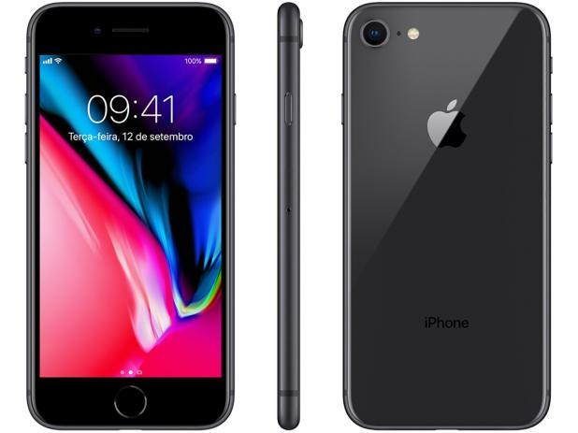
03
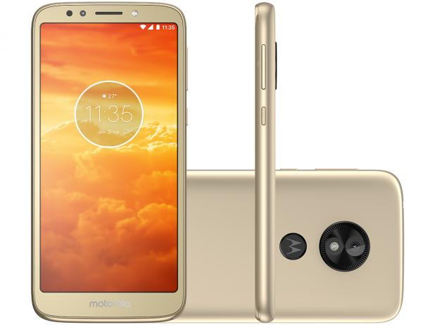
04
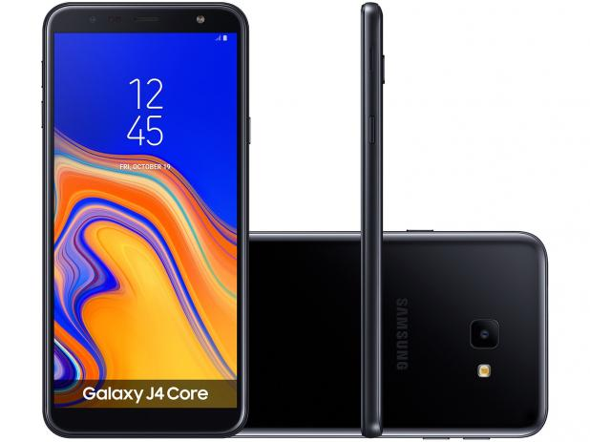
05
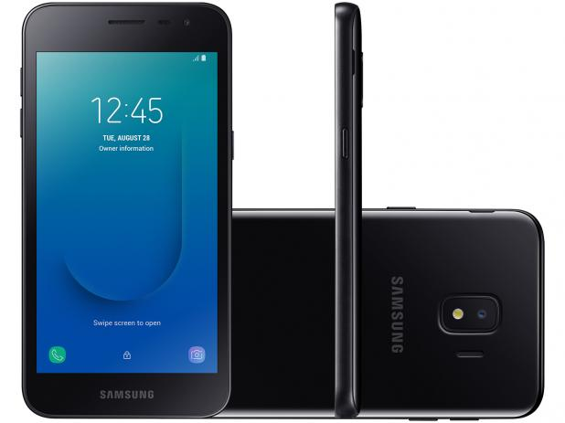
06

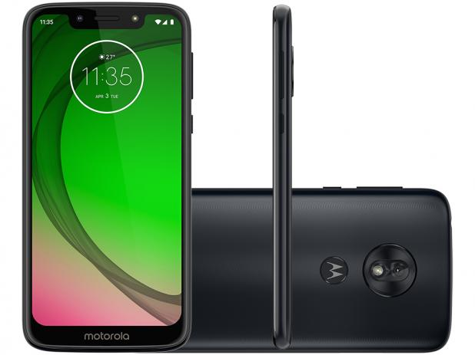
08
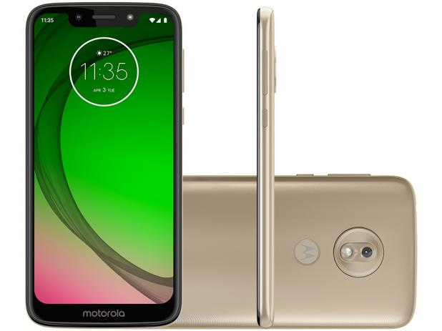
09
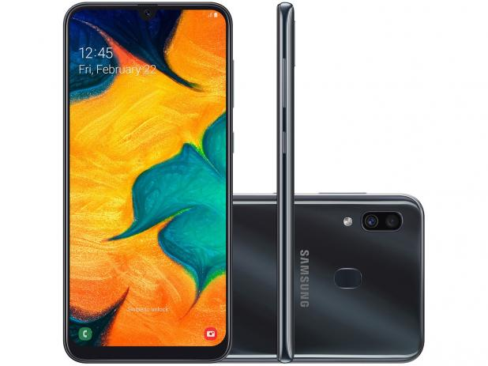
10
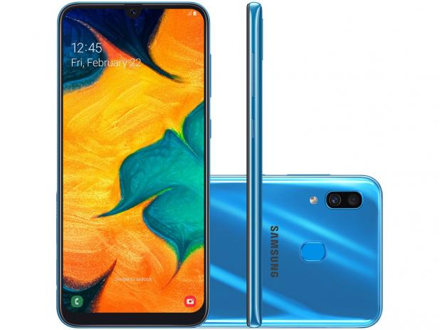
11
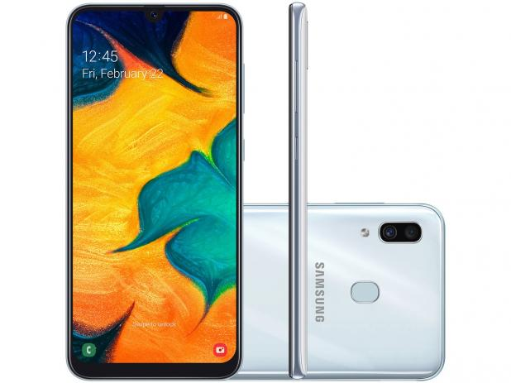
12
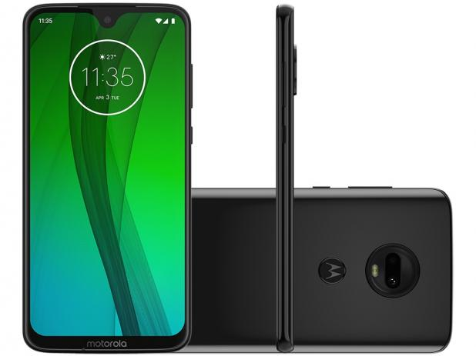
07

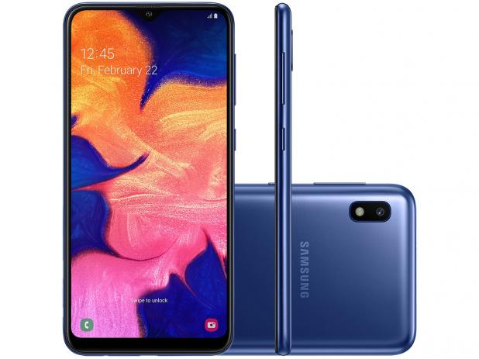
13
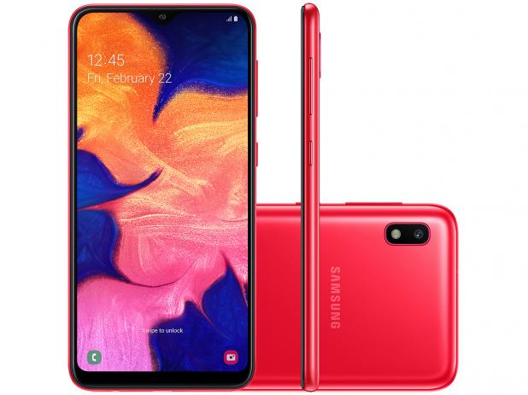
14
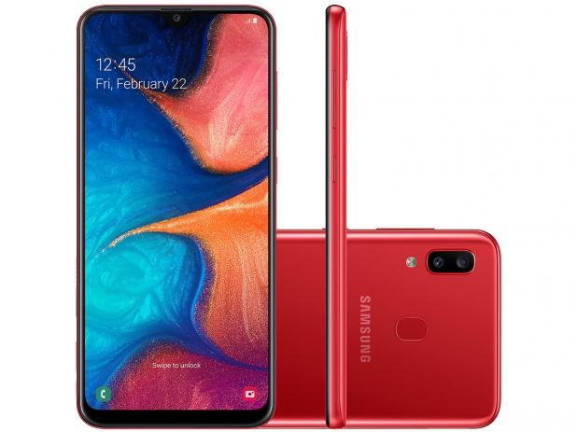
15
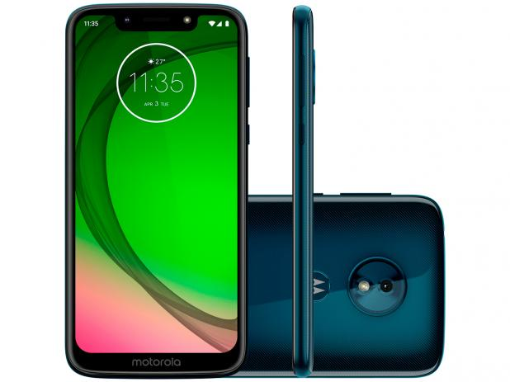
16
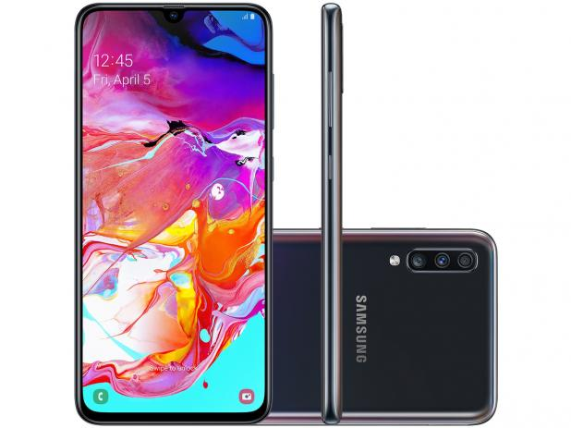
17
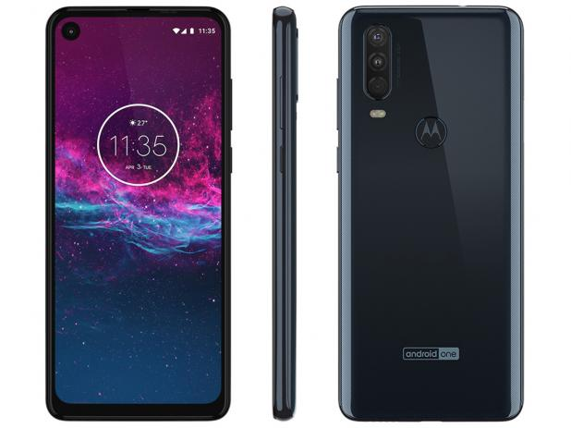
18


19
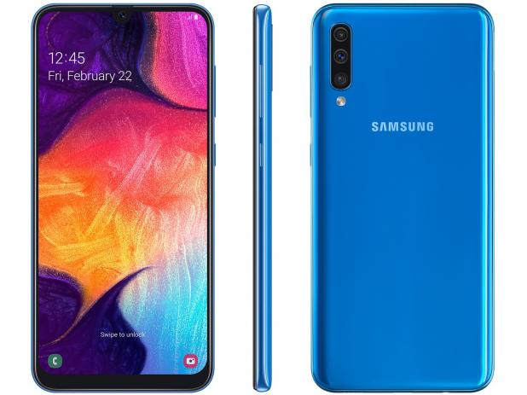
20
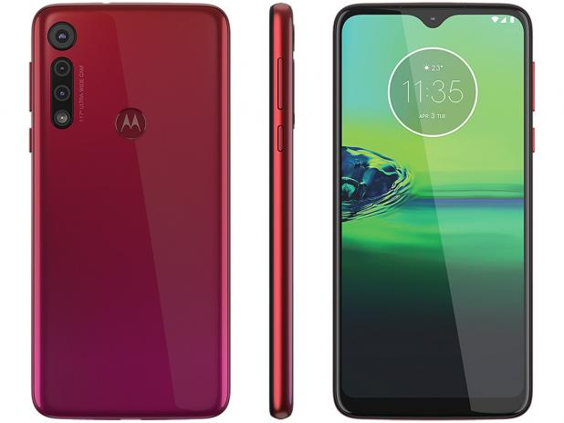
21
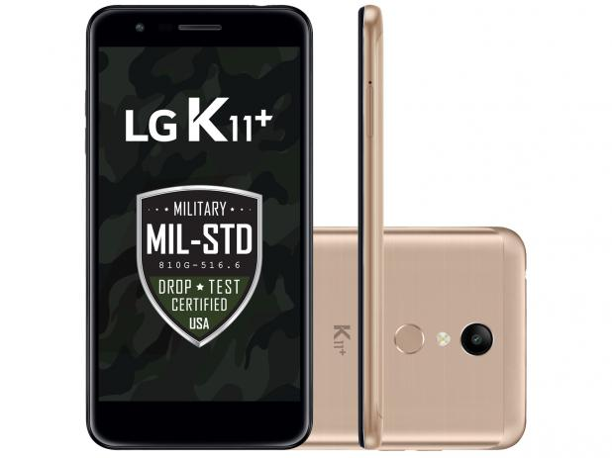
22
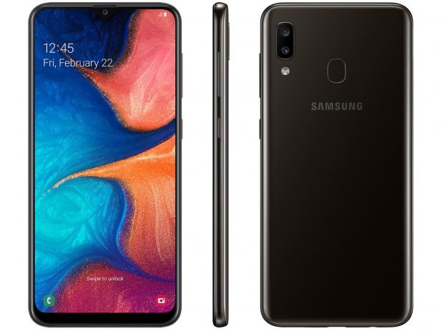
23
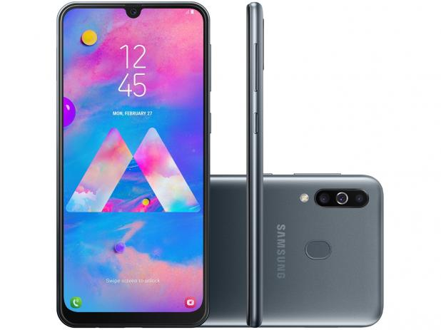
24

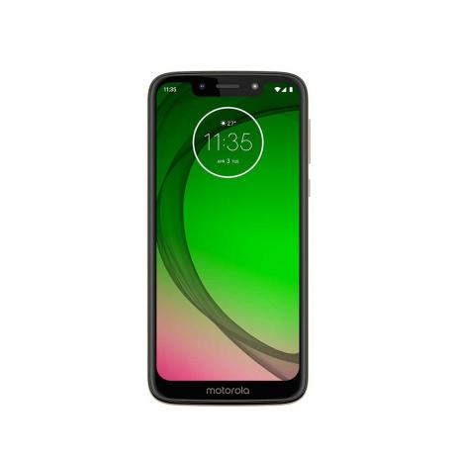
27
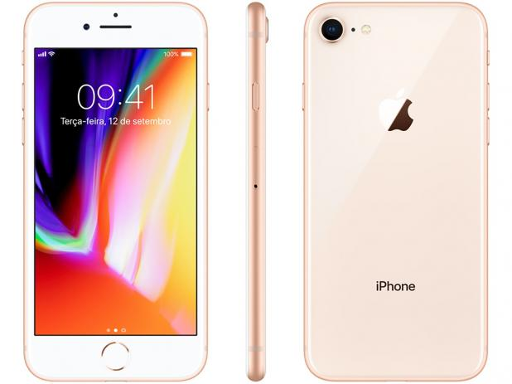
30
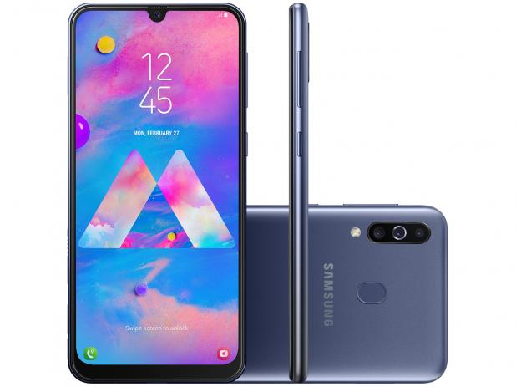
25
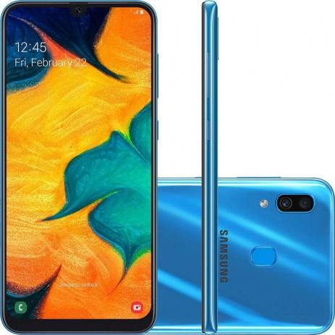
26

28
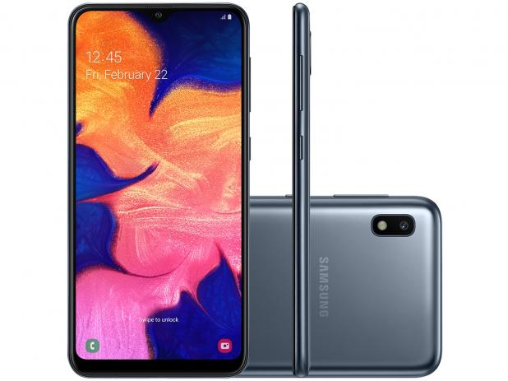
29

Estudo de Caso

Estudo de Caso Marketplace Magazine Luiza

Características do estudo de caso:

 | Data da coleta: | 24 e 25 de novembro de 2019
 | Objeto de estudo: | Os 30 smartphones mais vendidos no Marketplace Magazine Luiza.
 | Fonte: | Magazine Luiza
 | Objetivos:
 | 1. | Fazer análise exploratória dos dados: Atributos e níveis; variáveis correlacionadas.
 | 2. | Sumário do Dataset.
 | 3. | Definir (rascunho) variáveis de interesse. Definir (mentalmente) estratégia para agrupar valores nos níveis de interesse (após definir assista a próxima aula).
 | 4. | Filtrar base (excluir todas variáveis que não serão utilizadas). Limitar base para 15 níveis.
 | 5. | Construir capa: | I. Estudo de caso:
 |  |  |  | (i) Descrição do estudo de caso: (a) informações sobre o site; (b) objetivo geral; (c) objetivo específico; (d) objeto de estudo; (e) áreas que utilizaram a pesquisa.

 |  |  | II. Amostra:
 |  |  |  | (ii) Parte 1: (f) responsável; (g) data; (h) série; (i) tamanho | Parte 2: variáveis originais (nº, atributos, total de níveis; níveis) | Parte 3: variáveis tratadas (codificação preliminar)

 | 6. | Exportar base tratada

Dataset
Dataset: categoria smartphone

 |  | Informações técnicas |  |  | Capacidade |  |  | Tela |  |  |  |  | Processador |  | Resolução das câmeras |  | Câmera Frontal |  |  |  |  | Câmera Traseira |  |  |  |  |  |  | Dimensões do produto |  |  | Garantia | Marketplace |  | Preço |  |  |  |  |  |  |  | Avaliação
Nº | Data da coleta | Marca | Referência | Modelo | Interna | RAM | Cartão | Tamanho | Resolução | Cor | Tecnologia | Sistema Operacional | Tipo | Velocidade | Traseira | Frontal | Flash | Resolução do Vídeo | Gravação vídeo | Detecção de rostos | Estabilização de Imagem | Flash | Resolução do vídeo | Gravação vídeo | Detecção de rostos | Estabilização de Imagem | TV | Peso do produto | Largura | Profundidade | Altura | Prazo de Garantia | Venda | Entrega | de | à vista | Desconto mencionado | Parcelamento | Juros | Frete grátis | Retirada na loja | Vídeo de demonstração | Avaliações | Nota | URL do produto
1 | 2019-11-24 | LG | LMX410BCW | K11+ | 32GB | 3GB | 2 TB | 5,3" | Full HD | Preto | 4G | Android | Octa-Core | 1.5 Ghz | 13 MP | 5 MP | LED | 1080p | HD | NA | NA | Virtual Flash | 1080i (Full HD Interlaced) | HD | NA | NA | NA | 163g | 7,529 cm | 14,87 cm | 0,868 cm | 01 ano | magazineluiza | magazineluiza | 1099 | 599.00 | NA | 10x | Sem juros | NA | Sim | Sim | 76 | 4.1 | https://www.magazineluiza.com.br/smartphone-lg-k11-32gb-preto-4g-octa-core-3gb-ram-tela-53-cam-13mp-cam-selfie-5mp/p/155518600/te/telg/
2 | 2019-11-24 | LG | LG K9TV PRETO | K9 TV | 16GB | 2GB | 32GB | 5,0" | HD | Preto | 4G | Android | Quad-Core | 1.3Ghz | 8 MP | 5 MP | sim | 720P | HDR | NA | NA | Virtual Flash | 720P (HD) | HD | NA | NA | TV Digital Integrada | 148g | 7,32 cm | 14,63 cm | 0,82 cm | 01 ano | magazineluiza | magazineluiza | 749 | 449.10 | 10% | 10x | Sem juros | NA | Sim | Sim | 34 | 4.7 | https://www.magazineluiza.com.br/smartphone-lg-k9-tv-16gb-preto-4g-quad-core-2gb-ram-tela-5-cam-8mp-cam-selfie-5mp/p/155538800/te/telg/
3 | 2019-11-24 | Apple | MQ6G2BR/A | iPhone 8 | 64GB | NA | 64 GB | 4,7" | Full HD | Cinza | 4G | iOS | Processador neural | NA | iSight | FaceTime | Sim | HD de 1080p | HDR | Sim | Sim | Sim | 1080p | HDR | Sim | Sim | Apple TV | 148g | 6,73 cm | 13,84 cm | 0,73 cm | 01 ano | magazineluiza | magazineluiza | 3999 | 3099.00 | NA | 10x | Sem juros | NA | Sim | Não | 39 | 4.8 | https://www.magazineluiza.com.br/iphone-8-apple-64gb-cinza-espacial-4g-tela-47-retina-cam-12mp-selfie-7mp-ios-11/p/155542600/te/teip/
4 | 2019-11-24 | Motorola | XT1920-19 Ouro | E5 Play | 16GB | 1GB | 256 GB | 5,34" | FW+ (960x480) | Ouro | 4G | Android | Quad-Core | 1.4GHz | 8 MP | 5 MP | Sim | 1080p | mp4 | NA | NA | Sim | 1080p | mp4 | NA | NA | NA | 145g | 7,12 cm | 14,78 cm | 0,91 cm | 01 ano | magazineluiza | magazineluiza | 994 | 566.10 | 10% | 10x | Sem juros | NA | Sim | Sim | 24 | 3.6 | https://www.magazineluiza.com.br/smartphone-motorola-moto-e5-play-16gb-ouro-4g-quad-core-1gb-ram-tela-534-cam-8mp-selfie-5mp/p/155543200/te/srmt/
5 | 2019-11-24 | Samsung | SM-J410GZKRZTO | J4 Core | 16GB | 1GB | 256 GB | 6" | HD+ | Preto | 4G | Android | Quad-Core | 1.4GHz | 8 MP | 5 MP | LED | 1480x720 HD+ | mp4 | NA | NA | LED | 1080p | mp4 | NA | NA | NA | 177g | 7,61 cm | 16,06 cm | 0,79 cm | 01 ano | magazineluiza | magazineluiza | 899 | 749.00 | NA | 10x | Sem juros | NA | Sim | Sim | 28 | 3.6 | https://www.magazineluiza.com.br/smartphone-samsung-galaxy-j4-core-16gb-preto-4g-1gb-ram-tela-6-cam-8mp-cam-selfie-5mp/p/155545600/te/galx/
6 | 2019-11-24 | Samsung | SM-J260MZKQZTO | J2 Core | 16GB | 1GB | 256 GB | 5,0" | TFT | Preto | 4G | Android | Quad-Core | NA | 8 MP | 5 MP | LED | FHD (1920 x 1080) | 30fps | HD | NA | NA | LED | 1080p | HD | NA | NA | NA | 154g | 7,21 cm | 14,3 cm | 0,89 cm | 01 ano | magazineluiza | magazineluiza | 799 | 485.10 | 10% | 10x | Sem juros | NA | Sim | Não | 29 | 4.3 | https://www.magazineluiza.com.br/smartphone-samsung-galaxy-j2-core-16gb-preto-4g-1gb-ram-tela-5-cam-8mp-cam-selfie-5mp/p/155548800/te/galx/
7 | 2019-11-24 | Motorola | XT1962-4 | G7 | 64GB | 4GB | 256 GB | 6,24" | IPS FHD+ 1080x1920 | Ônix | 4G | Android | Octa-Core | 1.8GHz | 12 MP | 8 MP | Sim | Ultra HD 4K (30fps) | Ultra HD | Sim | NA | sim | 3840p | Ultra HD | Sim | NA | NA | 174g | 7,53 cm | 15,7 cm | 0,792 cm | 01 ano | magazineluiza | magazineluiza | 1599 | 989.10 | 10% | 10x | Sem juros | NA | Sim | Sim | 56 | 4.4 | https://www.magazineluiza.com.br/smartphone-motorola-g7-64gb-onix-4g-4gb-ram-tela-624-cam-dupla-cam-selfie-8mp/p/155549100/te/mtg7/
8 | 2019-11-24 | Motorola | XT1952-2 | G7 Play | 32GB | 2GB | 256 GB | 5,7" | HD+ | Indigo | 4G | Android | Octa-Core | 1.8GHz | 13 MP | 8 MP | Sim | (720 x 1440) | Ultra HD | NA | NA | sim | 3840p | Ultra HD | NA | NA | NA | 149g | 7,15 cm | 14,73 cm | 0,79 cm | 01 ano | magazineluiza | magazineluiza | 999 | 699.00 | NA | 10x | Sem juros | NA | Sim | Sim | 69 | 4.6 | https://www.magazineluiza.com.br/smartphone-motorola-g7-play-32gb-indigo-4g-2gb-ram-tela-57-cam-13mp-cam-selfie-8mp/p/155549300/te/srmt/
9 | 2019-11-24 | Motorola | XT1952-2 | G7 Play | 32GB | 2GB | 256 GB | 5,7" | HD+ | Ouro | 4G | Android | Octa-Core | 1.8GHz | 13 MP | 8 MP | Sim | (720 x 1440) | Ultra HD | NA | NA | sim | 3840p | Ultra HD | NA | NA | NA | 149g | 7,15 cm | 14,73 cm | 0,79 cm | 01 ano | magazineluiza | magazineluiza | 999 | 699.00 | NA | 10x | Sem juros | NA | Sim | Sim | 86 | 4.3 | https://www.magazineluiza.com.br/smartphone-motorola-g7-play-32gb-ouro-4g-2gb-ram-tela-57-cam-13mp-cam-selfie-8mp/p/155549400/te/srmt/
10 | 2019-11-24 | Samsung | SM-A305GZKRZTO | A30 | 64GB | 4GB | 512 GB | 6,4" | FHD (1920x1080) | Preto | 4G | Android | Octa-Core | NA | 16 MP | 16 MP | LED | NA | HD | NA | NA | LED | NA | NA | NA | NA | NA | 178g | 7,45 cm | 15,38 cm | 0,8 cm | 01 ano | magazineluiza | magazineluiza | 1699 | 1079.10 | 10% | 10x | Sem juros | NA | Sim | Sim | 17 | 4.2 | https://www.magazineluiza.com.br/smartphone-samsung-galaxy-a30-64gb-preto-4g-4gb-ram-64-cam-dupla-cam-selfie-16mp/p/155551400/te/galx/
11 | 2019-11-24 | Samsung | SM-A305GZKRZTO | A30 | 64GB | 4GB | 512 GB | 6,4" | FHD (1920x1080) | Azul | 4G | Android | Octa-Core | NA | 16 MP | 16 MP | LED | FHD (1920 x 1080) | 30fps | mp4 | NA | NA | LED | 1080p | mp4 | NA | NA | NA | 178g | 7,45 cm | 15,38 cm | 0,78 cm | 01 ano | magazineluiza | magazineluiza | 1694 | 1079.10 | 10% | 10x | Sem juros | NA | Sim | Sim | 17 | 4.8 | https://www.magazineluiza.com.br/smartphone-samsung-galaxy-a30-64gb-azul-4g-4gb-ram-64-cam-dupla-cam-selfie-16mp/p/155551600/te/galx/
12 | 2019-11-24 | Samsung | SM-A305GZKRZTO | A30 | 64GB | 4GB | 512 GB | 6,4" | FHD (1920x1080) | Branco | 4G | Android | Octa-Core | NA | 16 MP | 16 MP | LED | FHD (1920 x 1080) | 30fps | mp4 | NA | NA | LED | 1080p | mp4 | NA | NA | NA | 178g | 7,45 cm | 15,38 cm | 0,78 cm | 01 ano | magazineluiza | magazineluiza | 1699 | 1079.10 | 10% | 10x | Sem juros | NA | Sim | Sim | 17 | 4.5 | https://www.magazineluiza.com.br/smartphone-samsung-galaxy-a30-64gb-branco-4g-4gb-ram-64-cam-dupla-cam-selfie-16mp/p/155551800/te/galx/
13 | 2019-11-25 | Samsung | SM-A105MZBSZTO | A10 | 32GB | 2GB | 512 GB | 6,2" | TFT | Azul | 4G | Android | Octa-Core | NA | 13 MP | 5 MP | LED | FHD (1920 x 1080) | 30fps | mp4 | NA | NA | LED | 1080p | mp4 | NA | NA | NA | 170g | 7,56 cm | 15,56 cm | 0,79 cm | 01 ano | magazineluiza | magazineluiza | 999 | 799.00 | NA | 10x | Sem juros | NA | Sim | Sim | 24 | 3.7 | https://www.magazineluiza.com.br/smartphone-samsung-galaxy-a10-32gb-azul-4g-2gb-ram-62-cam-13mp-cam-selfie-5mp/p/155552200/te/galx/
14 | 2019-11-25 | Samsung | SM-A105MZBSZTO | A10 | 32GB | 2GB | 512 GB | 6,2" | TFT | Vermelho | 4G | Android | Octa-Core | NA | 13 MP | 5 MP | LED | FHD (1920 x 1080) | 30fps | mp4 | NA | NA | LED | 1080p | mp4 | NA | NA | NA | 170g | 7,56 cm | 15,56 cm | 0,79 cm | 01 ano | magazineluiza | magazineluiza | 999 | 799.00 | NA | 10x | Sem juros | NA | Sim | Sim | 22 | 4.3 | https://www.magazineluiza.com.br/smartphone-samsung-galaxy-a10-32gb-vermelho-4g-2gb-ram-62-cam-13mp-cam-selfie-5mp/p/155552400/te/galx/
15 | 2019-11-25 | Samsung | SM-A205GZRRZTO | A20 | 32GB | 3GB | 512 GB | 6,4" | sAMOLED | Vermelho | 4G | Android | Octa-Core | NA | 13 MP | 8 MP | LED | FHD (1920 x 1080) | 30fps | mp4 | NA | NA | LED | 1080p | mp4 | NA | NA | NA | 169g | 7,47 cm | 15,84 cm | 0,78 cm | 01 ano | magazineluiza | magazineluiza | 1299 | 809.10 | 10% | 10x | Sem juros | NA | Sim | Sim | 10 | 4.8 | https://www.magazineluiza.com.br/smartphone-samsung-galaxy-a20-32gb-vermelho-4g-3gb-ram-64-cam-dupla-cam-selfie-8mp/p/155553000/te/galx/
16 | 2019-11-25 | Motorola | XT 1952-2 | G7 Play Edição Especial | 32GB | 2GB | 256 GB | 5,7" | HD+ | Indigo | 4G | Android | Octa-Core | NA | 13 MP | 8 MP | LED | Ultra HD 4K (30fps) | Ultra HD | NA | NA | Sim | 3840p | Ultra HD | NA | NA | NA | 149g | 7,15 cm | 14,73 cm | 0,79 cm | 01 ano | magazineluiza | magazineluiza | 1099 | 665.10 | 10% | 10x | Sem juros | NA | Sim | Não | 25 | 4.2 | https://www.magazineluiza.com.br/smartphone-motorola-g7-play-edicao-especial-32gb-indigo-2gb-ram-57-cam-13mp-cam-selfie-8mp/p/155554400/te/srmt/
17 | 2019-11-25 | Motorola | SM-A705MZKRZTO | A70 | 128GB | 6GB | 512 GB | 6,7" | FHD+ (1080x2400) | Preto | 4G | Android | Octa-Core | 2.0GHz | Quad Pixel (32MP) | Quad Pixel (32MP) | LED | UHD 4K (3840 x 2160) | @120fps | FHD | NA | NA | LED | UHD 4K (3840 x 2160) | @120fps | FHD | NA | NA | NA | 183g | 7,66 cm | 16,43 cm | 0,79 cm | 01 ano | magazineluiza | magazineluiza | 2499 | 1799.10 | 10% | 10x | Sem juros | NA | Sim | Sim | 10 | 4.7 | https://www.magazineluiza.com.br/smartphone-samsung-galaxy-a70-128gb-preto-4g-6gb-ram-tela-67-cam-tripla-selfie-32mp/p/155554600/te/galx/
18 | 2019-11-25 | Motorola | XT2013-1 | One Action | 128GB | 4GB | 512 GB | 6,34" | FHD+ (1080x2520) | Azul | 4G | Android | Octa-Core | 2.2GHz | Quad Pixel (12MP) | 12 MP | Sim | Ultra HD 4K (30fps) | mp4 | NA | NA | Sim | Ultra HD 4K (30fps) | mp4 | NA | NA | NA | 181g | 7,12 cm | 16,01 cm | 0,92 cm | 01 ano | magazineluiza | magazineluiza | 1799 | 1499.00 | NA | 10x | Sem juros | NA | Sim | Sim | 12 | 3.7 | https://www.magazineluiza.com.br/smartphone-motorola-one-action-128gb-azul-4g-4gb-ram-634-cam-tripla-cam-selfie-12mp/p/155558200/te/srmt/
19 | 2019-11-25 | Motorola | XT2013-1 | One Action | 128GB | 4GB | 512 GB | 6,34" | FHD+ (1080x2520) | Branco | 4G | Android | Octa-Core | 2.2GHz | Quad Pixel (12MP) | 12 MP | Sim | Ultra HD 4K (30fps) | mp4 | NA | NA | Sim | Ultra HD 4K (30fps) | mp4 | NA | NA | NA | 181g | 7,12 cm | 16,01 cm | 0,92 cm | 01 ano | magazineluiza | magazineluiza | 1799 | 1499.00 | NA | 10x | Sem juros | NA | Sim | Sim | 7 | 4.3 | https://www.magazineluiza.com.br/smartphone-motorola-one-action-128gb-branco-4g-4gb-ram-634-cam-tripla-cam-selfie-12mp/p/155558300/te/srmt/
20 | 2019-11-25 | Samsung | SM-A505GZBTZTO | A50 | 128GB | 4GB | 512 GB | 6,4" | sAMOLED | Azul | 4G | Android | Octa-Core | NA | Quad Pixel (25MP) | 25 MP | LED | FHD (1920 x 1080) | 30fps | mp4 | NA | NA | LED | 1080p | mp4 | NA | NA | NA | 168g | 7,45 cm | 15,85 cm | 0,78 cm | 01 ano | magazineluiza | magazineluiza | 1899 | 1399.00 | NA | 10x | Sem juros | NA | Sim | Sim | 0 | NA | https://www.magazineluiza.com.br/smartphone-samsung-galaxy-a50-128gb-azul-4g-4gb-ram-tela-64-cam-tripla-cam-selfie-25mp/p/155558700/te/galx/
21 | 2019-11-25 | Motorola | XT2015-2 | G8 Play | 32GB | 2GB | 512 GB | 6,2" | HD+ (720 x 1520) | Vermelho | 4G | Android | Octa-Core | NA | Quad Pixel (13MP) | 8 MP | Sim | Full HD | mp4 | NA | NA | Sim | Full HD | mp4 | NA | NA | NA | 183,6g | 7,54cm | 15,76 cm | 0,9 cm | 01 ano | magazineluiza | magazineluiza | 1099 | 967.12 | 12% | 10x | Sem juros | NA | Sim | Sim | 3 | 3 | https://www.magazineluiza.com.br/smartphone-motorola-g8-play-32gb-vermelho-4g-2gb-ram-tela-62-cam-tripla-cam-selfie-8mp/p/155567500/te/mg8y/
22 | 2019-11-25 | LG | LMX410BCW.ABRAKG | K11+ | 32GB | 3GB | 2 TB | 5,3" | HD | Dourado | 4G | Android | Octa-Core | 1.5 Ghz | 13 MP | 5 MP | LED | 1080p (FullHD Progressive) | HD | NA | NA | Virtual Flash | 1080i (Full HD Interlaced) | HD | NA | NA | NA | 163g | 7,52 cm | 14,87 cm | 0,86 cm | 01 ano | magazineluiza | magazineluiza | 1099 | 629.00 | NA | 10x | Sem juros | NA | Sim | Sim | 76 | 4.1 | https://www.magazineluiza.com.br/smartphone-lg-k11-32gb-dourado-4g-octa-core-3gb-ram-tela-53-cam-13mp-selfie-5mp-dual-chip/p/220797900/te/telg/
23 | 2019-11-25 | Samsung | SM-A205GZKJZTO | A20 | 32GB | 3GB | 512 GB | 6,4" | sAMOLED | Preto | 4G | Android | Octa-Core | NA | Quad Pixel (13MP) | 8 MP | LED | FHD (1920 x 1080) | 30fps | mp4 | NA | NA | LED | FHD (1920 x 1080) | 30fps | mp4 | NA | NA | NA | 169g | 7,47 cm | 15,84 cm | 0,78 cm | 01 ano | magazineluiza | magazineluiza | 1199 | 809.10 | 10% | 10x | Sem juros | NA | Sim | Sim | 17 | 4.7 | https://www.magazineluiza.com.br/smartphone-samsung-galaxy-a20-32gb-preto-4g-3gb-ram-tela-64-cam-dupla-cam-selfie-8mp/p/221964200/te/galx/
24 | 2019-11-25 | Samsung | SM-M305MZKRZTO | M30 | 64GB | 4GB | 512 GB | 6,4" | sAMOLED | Preto | 4G | Android | Octa-Core | 1.8GHz | Quad Pixel (13MP) | 16 MP | LED | FHD (1920 x 1080) | 60fps | mp4 | NA | NA | LED | FHD (1920 x 1080) | 60fps | mp4 | NA | NA | NA | 174g | 7,51 cm | 15,9 cm | 0,85 cm | 01 ano | magazineluiza | magazineluiza | 1499 | 1034.10 | 10% | 10x | Sem juros | NA | Sim | Sim | 78 | 4.6 | https://www.magazineluiza.com.br/smartphone-samsung-galaxy-m30-64gb-preto-4g-4gb-ram-tela-64-cam-tripla-cam-selfie-16mp/p/223337400/te/gm30/
25 | 2019-11-25 | Samsung | SM-M305MZBRZTO | M30 | 64GB | 4GB | 512 GB | 6,4" | sAMOLED | Azul | 4G | Android | Octa-Core | 1.8GHz | Quad Pixel (13MP) | 16 MP | LED | FHD (1920 x 1080) | 60fps | mp4 | NA | NA | LED | FHD (1920 x 1080) | 60fps | mp4 | NA | NA | NA | 174g | 7,51 cm | 15,9 cm | 0,85 cm | 01 ano | magazineluiza | magazineluiza | 1499 | 1034.10 | 10% | 10x | Sem juros | NA | Sim | Sim | 71 | 4.7 | https://www.magazineluiza.com.br/smartphone-samsung-galaxy-m30-64gb-azul-4g-4gb-ram-tela-64-cam-tripla-cam-selfie-16mp/p/223337500/te/galx/
26 | 2019-11-25 | Samsung | SM-A305GZBRZTO | A30 | 64GB | 4GB | 512 GB | 6,4" | sAMOLED | Azul | 4G | Android | Octa-Core | NA | Quad Pixel (16MP) | 16 MP | Sim | FHD+ (2340 x 1080) | FHD | NA | NA | sim | FHD+ (2340 x 1080) | FHD | NA | NA | NA | 178g | 7,45 cm | 15,38 cm | 0,78 cm | 01 ano | Webfones | Webfones | 1129 | 1129 | NA | 8x | Sem juros | NA | NA | Não | 33 | 4.6 | https://www.magazineluiza.com.br/smartphone-samsung-galaxy-a30-64gb-azul-4g-4gb-ram-64-cam-dupla-cam-selfie-16mp-/p/ck2cbejg0b/te/galx/
27 | 2019-11-25 | Motorola | XT1952 | G7 PLAY | 32GB | 2GB | 512 GB | 5,7" | HD+ | Ouro | 4G | Android | Octa-Core | 1.8GHz | 13 MP | 8 MP | LED | HD+ (720x1512) | HD | NA | NA | LED | HD+ (720x1512) | HD | NA | NA | NA | NA | NA | NA | NA | 01 ano | Webfones | Webfones | 769.9 | 769.9 | NA | 8x | Sem juros | NA | NA | Não | 6 | 4.5 | https://www.magazineluiza.com.br/smartphone-motorola-moto-g7-play-ouro-xt1952-32gb-tela-de-57-2gb-ram-e-cam-13mp-/p/fhfb47846c/te/tcsp/
28 | 2019-11-25 | LG | LMX420BMW | K12+ | 32GB | 3GB | 2 TB | 5,7" | HD+ (720x1440) | Preto | 4G | Android | Octa-Core | 2.0GHz | 16 MP | 8 MP | Sim | 720x1440 (HD+) | HD | NA | NA | sim | 720x1440 (HD+) | HD | NA | NA | NA | 150g | 7,19 cm | 15,3 cm | 0,83 cm | 01 ano | Webfones | Webfones | 699 | 699 | NA | 8x | Sem juros | NA | NA | Não | 1 | 5 | https://www.magazineluiza.com.br/smartphone-lg-k12-plus-32gb-preto-4g-3gb-ram-57-cam-16mp-selfie-8mp-inteligencia-artificial-/p/ggde6gje7j/te/telg/
29 | 2019-11-25 | Samsung | SM-A105MZKSZTO | A10 | 32GB | 2GB | 512 GB | 6,2" | FHD+ (2340x1080) | Preto | 4G | Android | Octa-Core | NA | 13 MP | 5 MP | Sim | FHD+ (2340x1080) | mp4 | NA | NA | Sim | FHD+ (2340x1080) | mp4 | NA | NA | NA | 170g | 7,56 cm | 15,56 cm | 0,79 cm | 01 ano | Webfones | Webfones | 695 | 695 | NA | 8x | Sem juros | NA | NA | Não | 17 | 4.8 | https://www.magazineluiza.com.br/smartphone-samsung-galaxy-a10-32gb-preto-4g-2gb-ram-62-cam-13mp-cam-selfie-5mp-/p/jkkc6k7d9j/te/tcsp/
30 | 2019-11-25 | Apple | MQ6J2BR/A | iPhone 8 | 64GB | NA | 512 GB | 4,7" | HD - LCD widescreen (1334 x 750) | Dourado | 4G | iOS | Processador neural | NA | iSight | FaceTime | Sim | HD de 1080p | HDR | Sim | Sim | Sim | HD de 1080p | HDR | Sim | Sim | NA | 148g | 6,73 cm | 13,84 cm | 0,73 cm | 01 ano | magazineluiza | magazineluiza | 3999 | 3099 | NA | 10x | Sem juros | NA | Sim | Não | 42 | 4.8 | https://www.magazineluiza.com.br/iphone-8-apple-64gb-dourado-4g-tela-47-retina-cam-12mp-selfie-7mp-ios-11/p/155542800/te/teip/

